レイアウト
1. 概要
 | 本資料では、AdvanceCADよりAutoCADへの移行内容の内、CADの運用における図面レイアウト、
 | および図面テンプレートに関する実現方法の検討結果を記載します。

2. 図面レイアウト
 | 2-1. 基本方針
 |  | 円弧配列、C表および他の図面の運用において、AdvanceCADのピクチャー機能を用いて図面の呼出および
 |  | 配置を行っていますが、AutoCADではピクチャーの概念がありません。
 |  | しかし、オペレータが可能な限り違和感なくスムーズにAutoCADへの移行を進めていく必要がありますので
 |  | 既存のピクチャー番号に相当する図面の番号化を行う必要があると考えます。
 |  | AutoCADの一般的な運用手法として、モデル空間とレイアウト空間（ペーパー空間）を使った図面レイアウトの運用を
 |  | 採択しますが、作成・呼出を行った図面に対し明示的に「PIC番号」を割り当てます。
 |  | モデル空間で図面の作成・呼出を行い、レイアウト空間には帳票（最終結果）となるテンプレートを作成しておき、
 |  | 同テンプレート上にビューポートを配置し、モデル空間に作成した図面をビューポートに関連付けて表示する実現方法を
 |  | 想定しています。

 |  | （モデル空間） |  |  |  |  | （レイアウト空間）
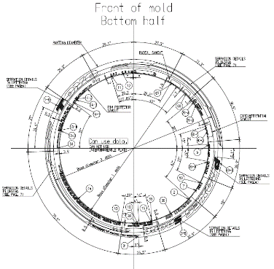
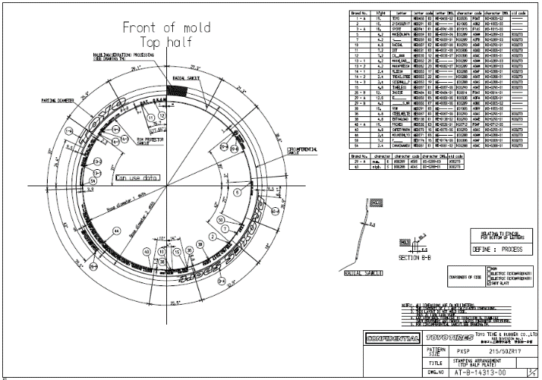
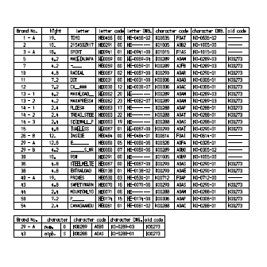
PIC.2
PIC.9

 |  |  |  |  |  |  |  | はビューポートを示します。

 | 2-2. モデル空間
 |  | モデル空間の運用に関して示します。
 |  | 2-2-1. モデル空間の選択（表示）
 |  |  | AutoCADの左下のタブより「モデル」を選択します。
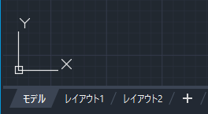

 |  | 2-2-2. モデル空間への図形の割り当て
 |  |  | ① モデル空間に図面単位で表示する領域（ブロック）を配置します。
 |  |  | ② 各ブロックは、領域を示す矩形で囲み、図形を認識する為の「PIC番号」を
 |  |  |  | 矩形内の左上に表示します。
 |  |  | ③PIC枠は作図内容によって種類分けを行います。
 |  |  |  | 現在の想定は下記となります。
 |  |  |  | ※PIC 番号は円弧配列、C表から推察したものとなりますので、
 |  |  |  | 不足PICまたは、別工程での作図サイズに適していない等あればご指摘ください。

タイヤ円、鋳型等の形状図用
コード表、断面図等の
図面情報用
編集文字用
 |  |  |  | 種類 | 特徴 |  |  |  |  | PIC 番号 |  | ＜PIC枠同士のサイズ感イメージ＞
 |  |  |  | タイヤ円、鋳型等の形状図用 | タイヤ円等の大きいサイズの絵を描くためのPICなので、PIC枠の中では一番大きなサイズとなる。 タイヤの直径等の図面の寸法により変更する必要がある為、 数パターンのサイズの用意を検討しています。 （詳細はテンプレートシート「3-2-2 サイズ」に記載） レイアウトはサイズごとに用意する、または、複数サイズに 対応したレイアウトを用意する必要があります。 |  |  |  |  | 1～3 |  | 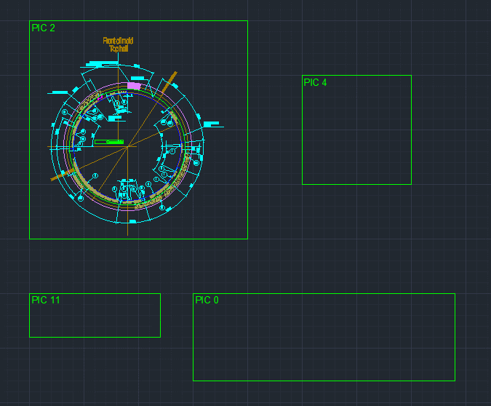
 |  |  |  | コード表、断面図等の図面情報用 | タイヤ円等の大きくはならないが、工程によって作図される絵のサイズが異なる、ラベルの個数によって表の行数が増減することを考慮したサイズとなっています。 |  |  |  |  | 4～10
 |  |  |  | 編集文字用 | 横長の長方形の形状をしている。 一部文字幅と高さが大きいものが存在するため、標準用と大サイズ用の2種類を用意する。 どのサイズまでを標準サイズとするのかは要検討・確認。 |  |  |  |  | 11～39

 |  |  | ④
 |  |  |  | PIC番号が流動的となる図面のブロック群を左半分に配置します。
 |  |  |  | ※タイヤ円等の形状作図用のPICの座標がX、Y共に正の値となるように右側にしていますが、設計時に調整可能です。

モデル
レイアウト1
レイアウト2
PIC.1
PIC.2
PIC.3
PIC.4
PIC.5
PIC.6
PIC.7
PIC.8
PIC.9
PIC.10
PIC.21
PIC.22
PIC.23
PIC.31
PIC.32
PIC.11
PIC.12
PIC.13
PIC.14
PIC.20
PIC.42
PIC.43
PIC.44
PIC.45
PIC.33
PIC.34
PIC.35
PIC.36
PIC.41
PIC番号が固定となる図面
PIC番号が流動的となる図面
 |  |  |  |  |  |  |  |  |  | 円弧配列・C表の固定PIC番号（固定となるPIC番号については検討・確認要）
 |  |  |  |  |  |  |  |  |  | PIC番号 | 円弧配列 |  | C表
 |  |  |  |  |  |  |  |  |  | PIC.1 | ー |  | ー
 |  |  |  |  |  |  |  |  |  | PIC.2 | Top形状 |  | タイヤ側面（反セリアル）
 |  |  |  |  |  |  |  |  |  | PIC.3 | Bottom形状 |  | タイヤ側面（セリアル）
 |  |  |  |  |  |  |  |  |  | PIC.4 | TYPE A 専用図面 |  | Platformマーク（セリアル側）
 |  |  |  |  |  |  |  |  |  | PIC.5 | Note |  | Platformマーク（反セリアル側）
 |  |  |  |  |  |  |  |  |  | PIC.6 | Note |  | セリアル側上部の表題欄
 |  |  |  |  |  |  |  |  |  | PIC.7 | COARSENESS OF SIDE |  | ラベリング詳細欄（セリアル側）
 |  |  |  |  |  |  |  |  |  | PIC.8 | DEFINE:NOT PROCESS DEFINE:PROCESS |  | ラベリング詳細欄（反セリアル側）
 |  |  |  |  |  |  |  |  |  | PIC.9 | コード表(Top) |  | 安全コード
 |  |  |  |  |  |  |  |  |  | PIC.10 | コード表(Bottom) |  | ー

 |  |  | ⑤ 右半分のブロックは、「PIC1」～「PIC10」の固定とし、左半分のブロックは
 |  |  |  | 作成・呼出を行った図面数分、PIC番号の若い順に配置します。
 |  |  | ⑥PIC枠は、右側のものは基準線設定後に、左側のものは各機能実行時に配置されます。

 |  |  | (例)
 |  |  | ※要確認・検討
 |  |  | ＜パターン1（上：編集文字枠単体サイズ、下：編集文字枠複数サイズ）＞ |  |  |  |  |  |  |  |  |  | ＜パターン2（上：編集文字枠単体サイズ、下：編集文字枠複数サイズ）＞
 |  |  | 20221116_テンプレートサンプル_配置パターン1_編集文字枠1種類版.dwg |  |  |  |  |  |  |  |  |  | 20221116_テンプレートサンプル_配置パターン2_編集文字枠1種類版.dwg
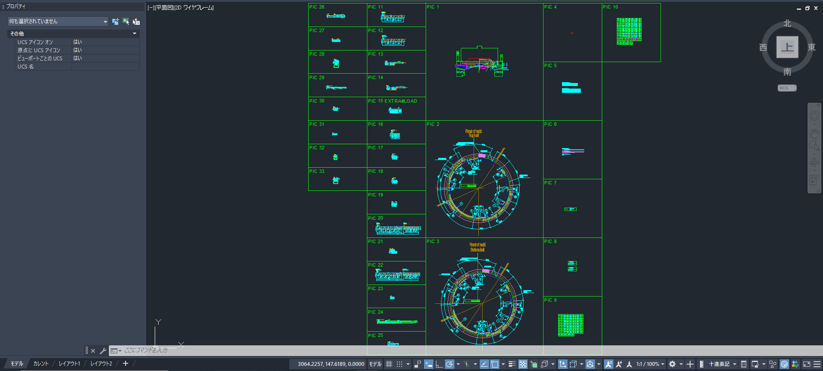
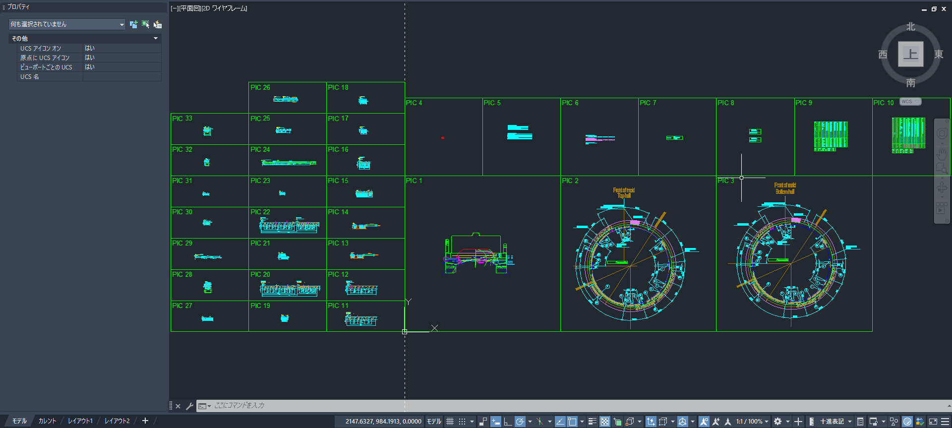

 |  |  | 20221116_テンプレートサンプル_配置パターン1_編集文字枠2種類版.dwg |  |  |  |  |  |  |  |  |  | 20221116_テンプレートサンプル_配置パターン1_編集文字枠2種類版.dwg
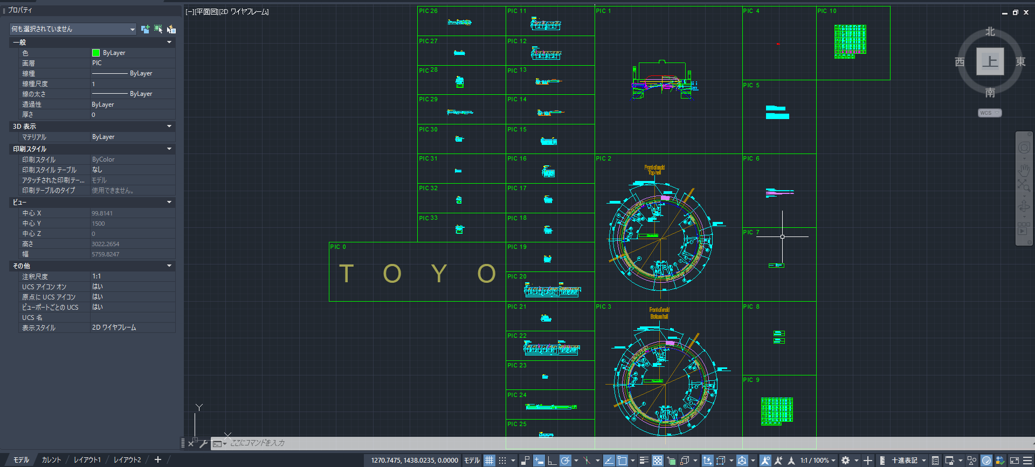
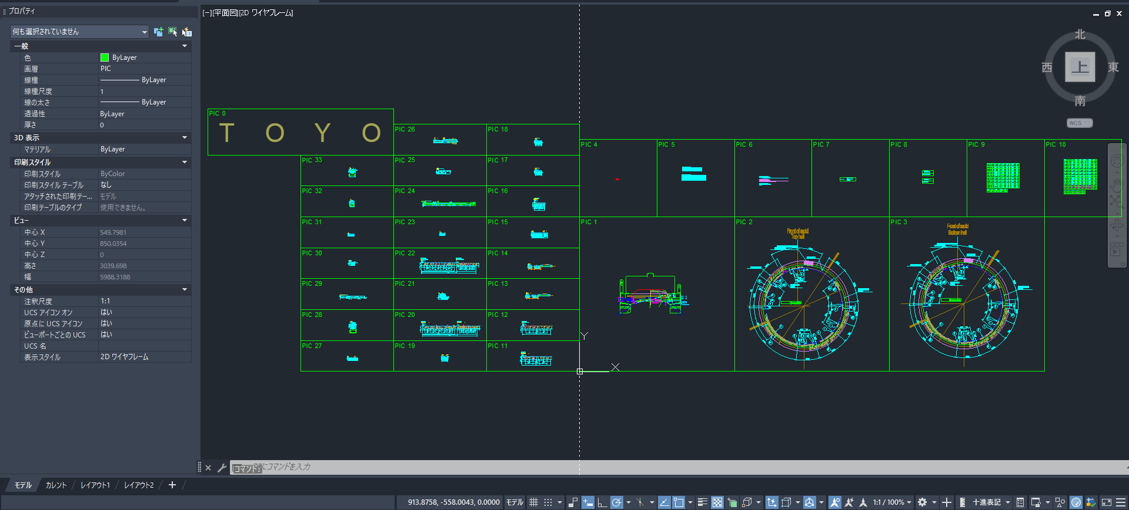

 | 2-3. レイアウト空間
 |  | レイアウト空間の運用に関して示します。
 |  | 2-3-1. レイアウト空間の選択（表示）
 |  |  | AutoCADの左下の「モデル」タブの右側が、各レイアウト空間のタブになります。
 |  |  | （タブの名称は変更予定）

 |  | 2-3-2. 作成・編集中の図面
 |  |  | (案1.) 編集中の図面をレイアウト空間に表示する
 |  |  |  | 作成・編集中の図面を「カレント（仮称）」レイアウトに表示します。
 |  |  |  | 円弧配置では、Top形状(PIC.2)が表示されます。 |  |  |  |  | 円弧に配置する編集文字・マーク類の選択は、モデル空間に切替えてマウスによる選択が可能です。
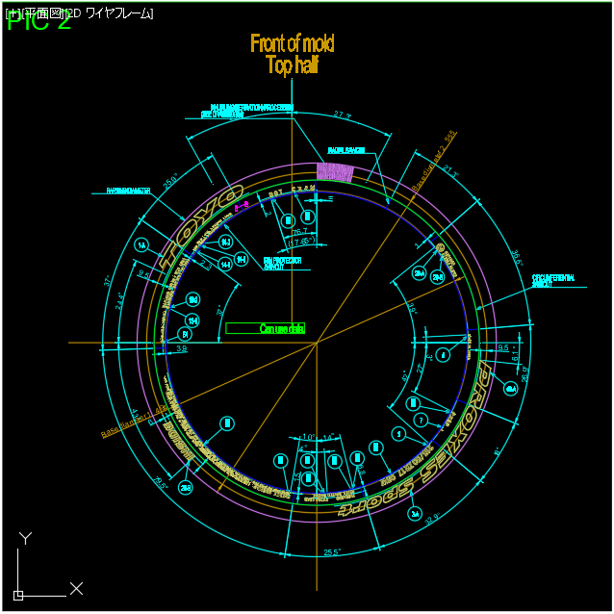
モデル
カレント
レイアウト2
モデル
カレント
レイアウト2
PIC.1
PIC.2
PIC.3
PIC.4
PIC.5
PIC.6
PIC.7
PIC.8
PIC.9
PIC.10
PIC.21
PIC.22
PIC.23
TOYO
PIC.31
PIC.32
PIC.11
PIC.12
PIC.13
PIC.14
PIC.20
PIC.42
PIC.43
PIC.44
PIC.45
PIC.33
PIC.34
PIC.35
PIC.36
PIC.41

 |  |  | (案2.) モデル空間でズーム機能を使用して編集中の図面をクローズアップする
 |  |  |  | ① クローズアップする図面のブロック枠を選択します。
 |  |  |  | ② 「ナビゲーションバー」でズーム（選択オブジェクトズーム）を選択します。
 |  |  |  | ③ 選択した図形ブロックが拡大表示されます。
 |  |  |  | ④ 全てのPICブロックの表示に戻す場合は、ズーム（図面全体ズーム）を選択します。
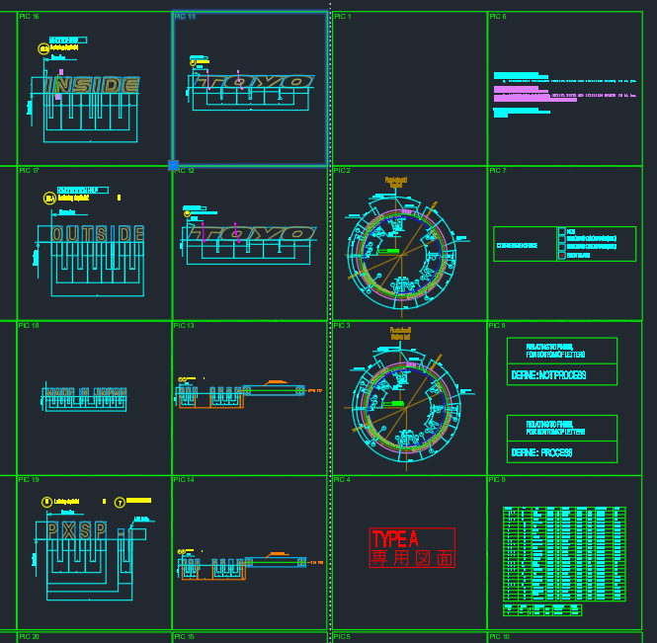
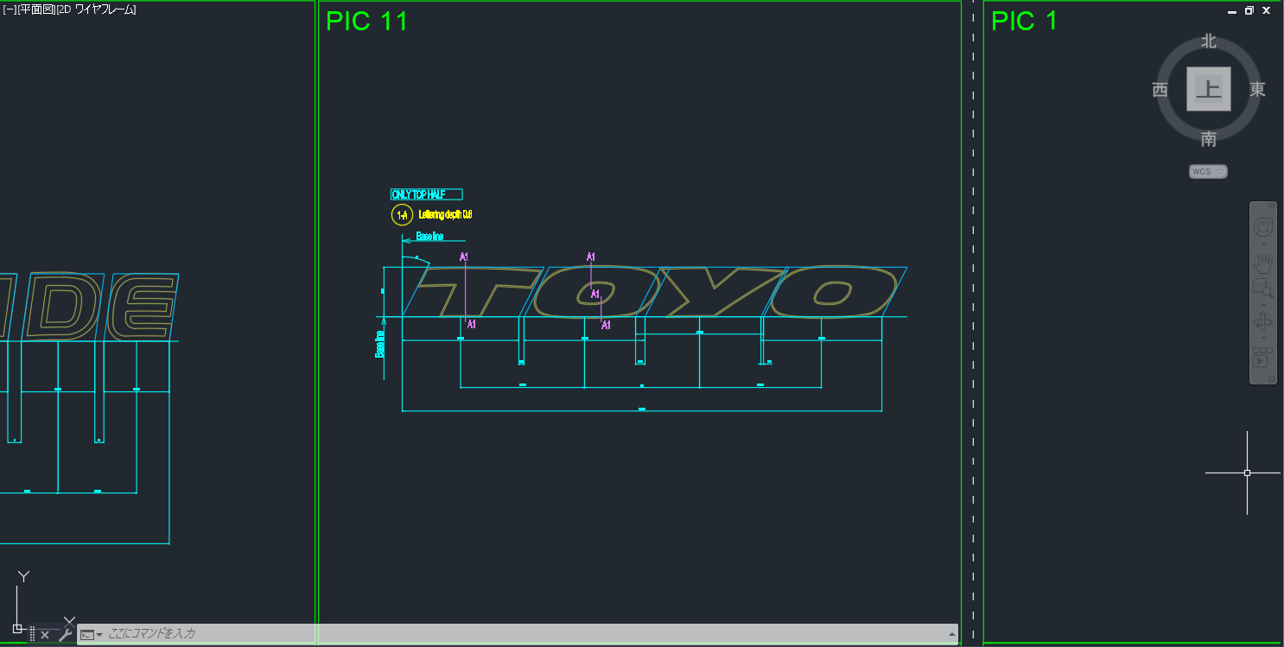
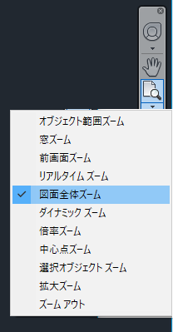
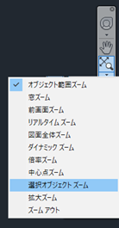
①
②
③
④

Select
①
Select
 |  | 2-3-3. 図面の切替え
 |  |  | (案1.) 選択した図面をレイアウト空間に表示する
 |  |  |  | ① メニューより |  | (仮称)を選択します。
 |  |  |  | ② モデル空間での図面を選択します。
③
 |  |  |  | ③ 「カレント」レイアウトに選択した図面を表示します。
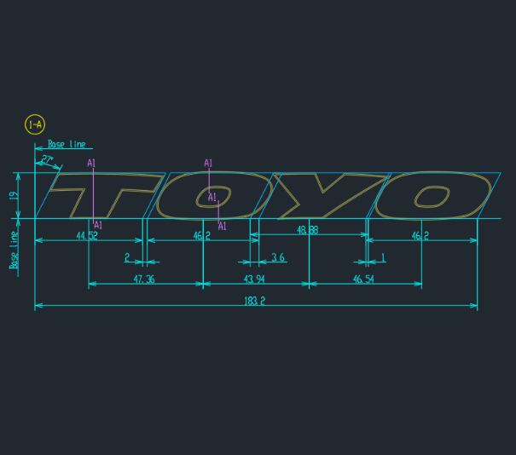
モデル
カレント
レイアウト2
PIC.11
モデル
カレント
レイアウト2
PIC.1
PIC.2
PIC.3
PIC.4
PIC.5
PIC.6
PIC.7
PIC.8
PIC.9
PIC.10
PIC.21
PIC.22
PIC.11
TOYO
PIC.31
PIC.32
PIC.23
PIC.12
PIC.13
PIC.14
PIC.20
PIC.42
PIC.43
PIC.44
PIC.45
PIC.33
PIC.34
PIC.35
PIC.36
PIC.41
②

 |  |  | (案2.) モデル空間でズーム機能を使用して選択した図面をクローズアップする
 |  |  |  | 上記 2-3-2の（案2.）と同様の手順とします。

テンプレート
3. テンプレート
 | 3-1. 基本方針
 |  | AutoCADでAT-B図面の作成と帳票の出力を実現する為のテンプレートを準備します。
 |  | テンプレートの構成内容は次の通りです。
 |  | ・モデル空間に配置するPICブロックの作成
 |  | ・レイアウト空間に配置する帳票レイアウトの作成
 |  | ・帳票レイアウトに配置するモデル空間の図面を表示するビューポートの設定
 |  | ・AT-B図面の属性を定義する為のカスタムプロパティの設定
 |  | ・基準線や基準円等の作図に必要な線種および画層の設定

 | 3-2. PICブロック
 |  | モデル空間に配置するPICブロックについて示します。
 |  | 3-2-1. 要素
 |  |  | ① | 図面の領域を示すPICブロック枠を矩形で配置します。
 |  |  | ② | 図形を認識する為の「PIC番号」を「PIC.??」の形式のテキスト＋属性定義で枠の左上に配置します。
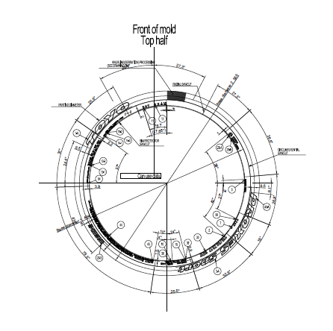
PIC.2

 |  | 3-2-2. 画層
 |  |  | モデル空間に配置するPICブロックは、ビューポートが配置されているレイアウト空間を印刷した際に
 |  |  | 「PIC番号」や「ブロックの枠線」が印刷されないように専用の画層を設けて、この画層の「印刷」
 |  |  | プロパティをOFFにします。

 |  |  |  | ビューポートの表示 |  |  |  | 印刷イメージ（モノクロ）
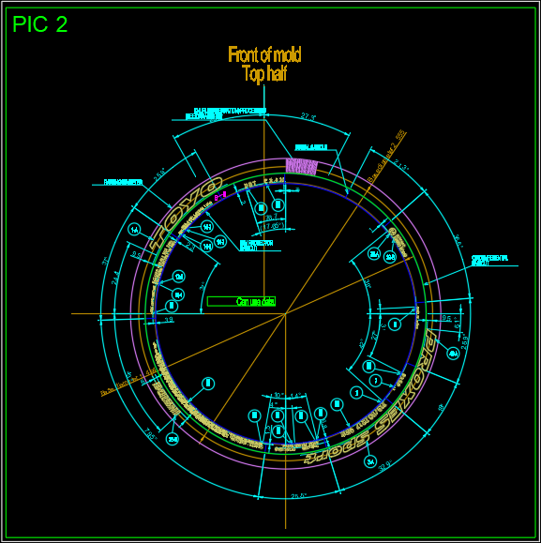
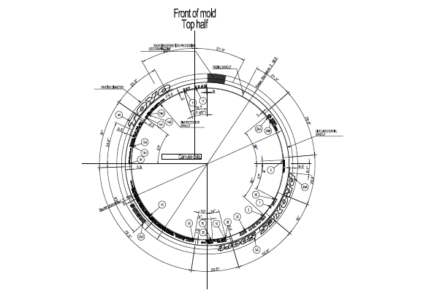

 |  | 3-2-3. サイズ
 |  |  | モデル空間に配置する各PICブロックのそれぞれのサイズは下記の通りです。
 |  |  | ※ 正式なブロックサイズの種類と寸法についてはテンプレート作成前に確認させて頂きます。

 |  |  | ・タイヤ円、鋳型等の形状図用
 |  |  |  | タイヤ円、鋳型等の形状図用は、タイヤの直径等の図面の寸法により変更する必要がある為
 |  |  |  | 基準線の直径に応じたテンプレートを準備します。

 |  |  |  | (例)
 |  |  |  | テンプレート1（基準線の直径が400mm未満） |  |  | テンプレート2（基準線の直径が400～800mm）
PIC.2
PIC.2

 |  |  |  |  |  | 600mm |  |  | 1000mm

 |  |  |  |  | 600mm |  |  | 1000mm

 |  |  | ・コード表、断面図等の図面情報用
 |  |  |  | 1サイズの図枠を使用します。
 |  |  |  | 500mm×500mm程度を想定しています。

 |  |  | ・編集文字用
 |  |  |  | 編集文字はサイズは幅が10mm未満～1000mm以上、高さが10ｍｍ未満～100mm以上と差が大きいため、
 |  |  |  | 標準用と大サイズ用の2サイズを使用します。

 |  |  |  | (例) 左：標準用（幅500未満）、右：大サイズ（幅500以上）

 | 3-3. 帳票レイアウトとビューポート
 |  | レイアウト空間に配置する帳票（印刷・PDF出力）レイアウトについて示します。
 |  | 3-3-1. 表紙
 |  |  | 「AT-B図面の表紙」の図面をレイアウト空間に配置します。
 |  |  | 赤枠の情報は、カスタムプロパティに設定した情報を表示する事が可能です。
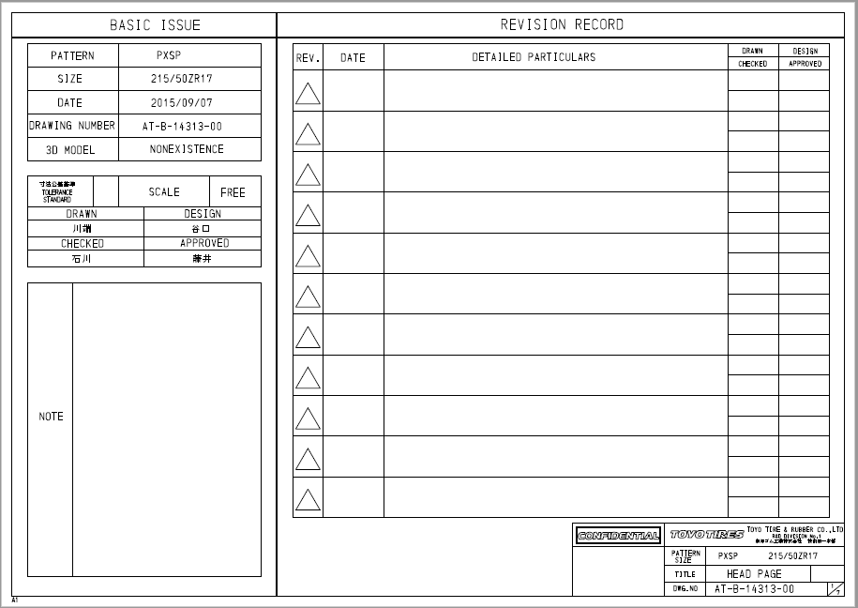

 |  | 3-3-2. Top形状
 |  |  | 「AT-B図面のTop形状」の図面をレイアウト空間に配置します。
 |  |  | 青枠はモデル空間に配置された図形ブロックに関連付けられたビューポートを示します。
 |  |  | 赤枠の情報は、カスタムプロパティに設定した情報を表示する事が可能です。
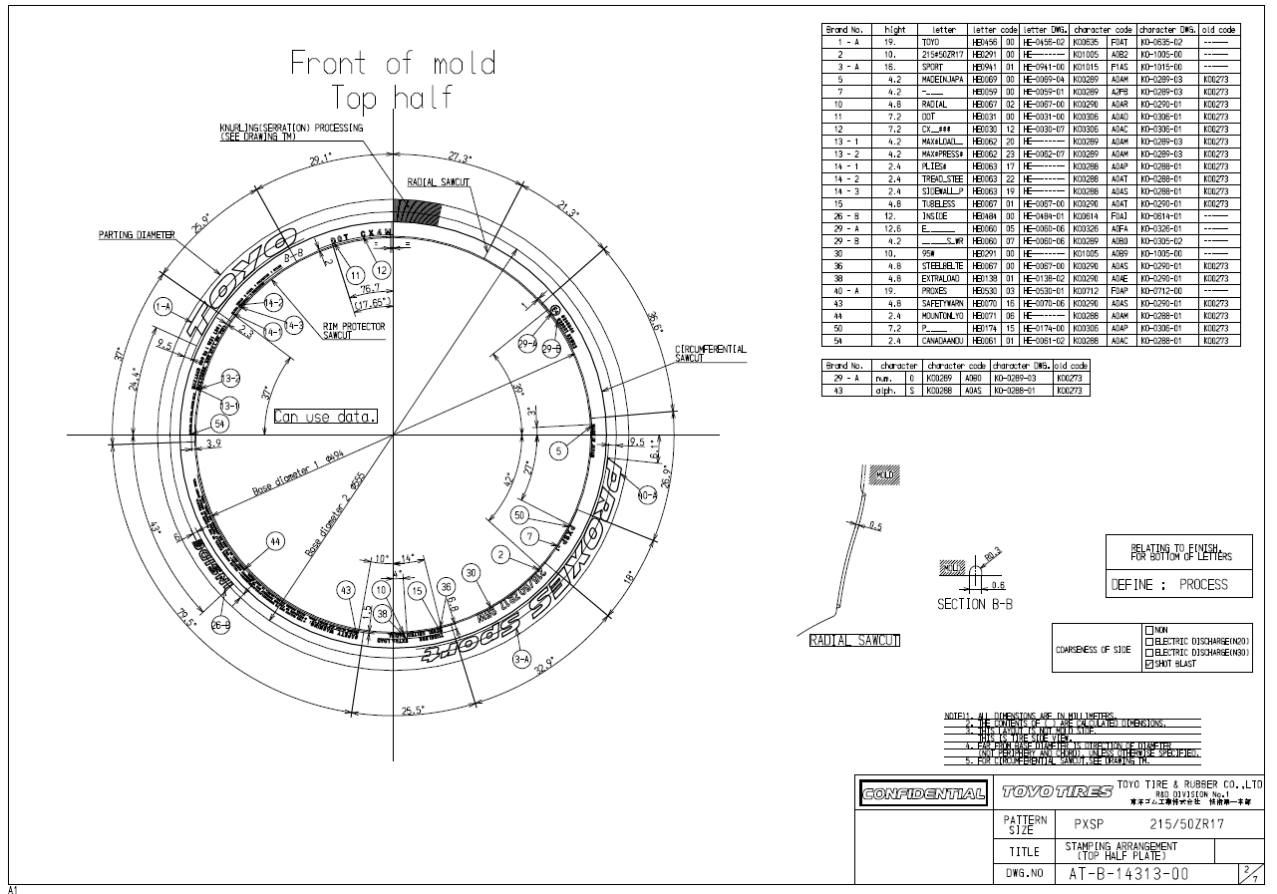

 |  | 3-3-3. Bottom形状
 |  |  | 「AT-B図面のBottom形状」の図面をレイアウト空間に配置します。
 |  |  | 青枠はモデル空間に配置された図形ブロックに関連付けられたビューポートを示します。
 |  |  | 赤枠の情報は、カスタムプロパティに設定した情報を表示する事が可能です。
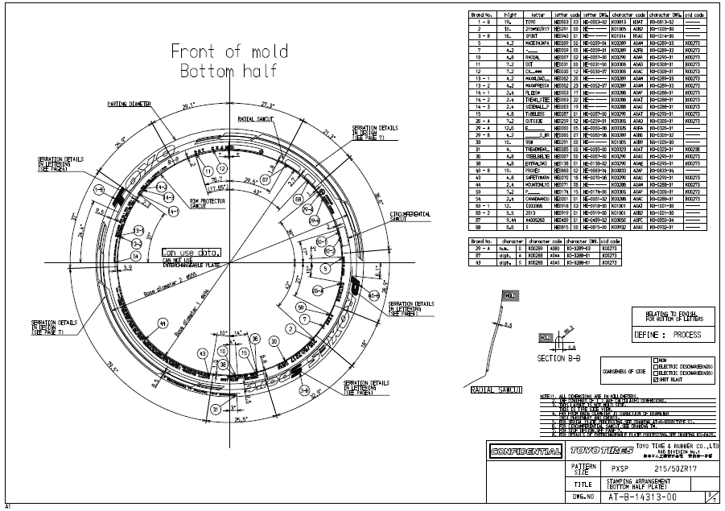

 |  | 3-3-4. Top/Bottom形状の配置情報
 |  |  | 「AT-B図面のTop/Bottom形状の配置情報」の図面をレイアウト空間に配置します。
 |  |  | ※ 以下のレイアウトの図面配置に関しては、対象外とさせていただきます。

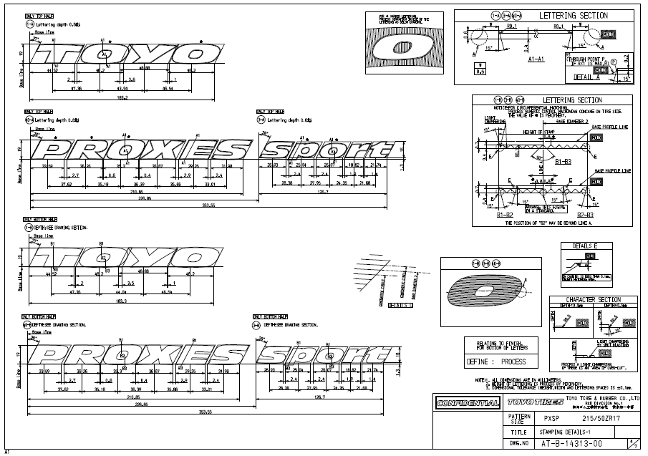
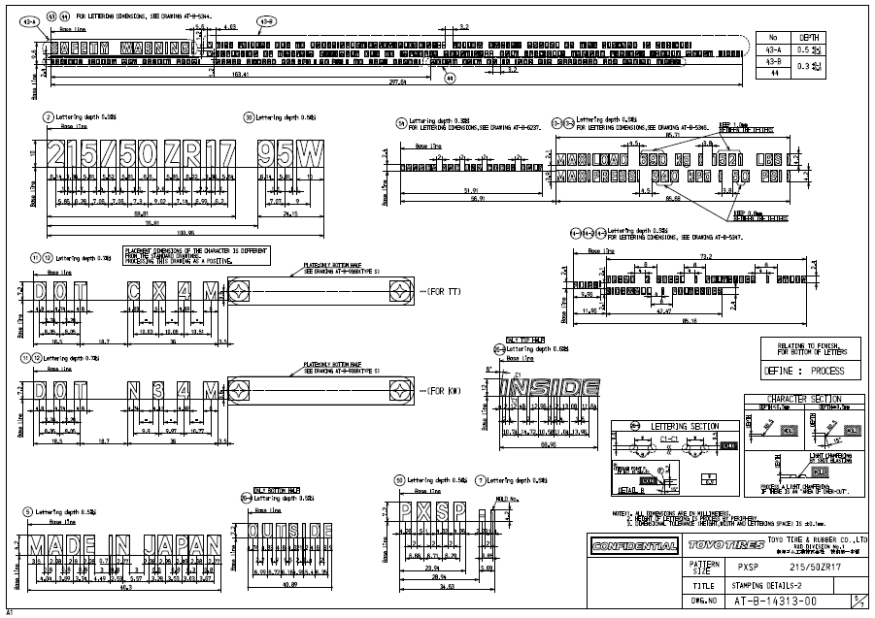

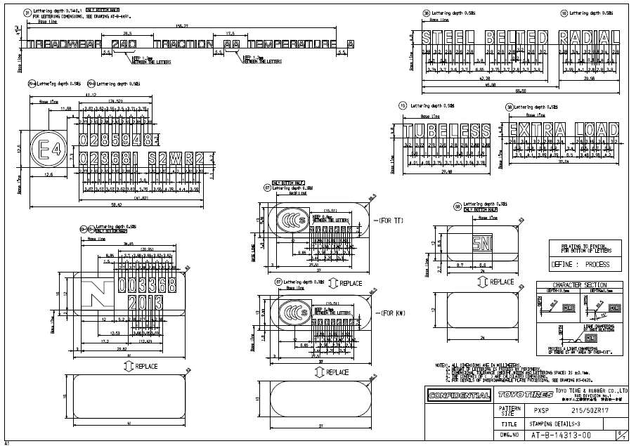
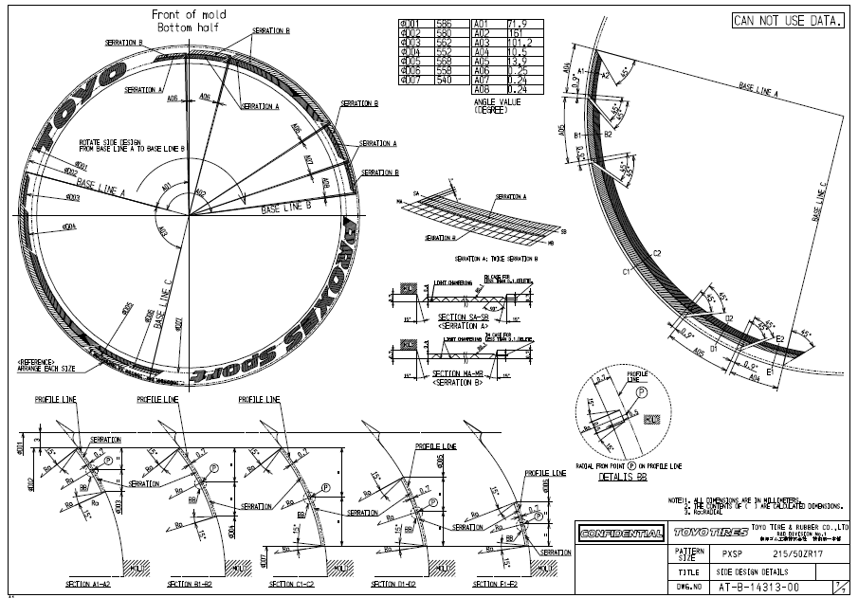

 | 3-3. カスタムプロパティの設定
 |  | AT-B図面の属性を定義する為のカスタムプロパティの名称（名前列）を設定します。
 |  | 同プロパティの値は、図面の保存ファイル名や帳票レイアウト中の可変テキストへの出力に使用します。

 |  | カスタムプロパティの設定例.
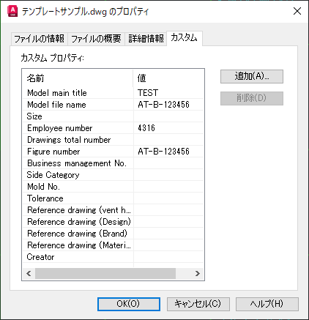

 |  |  |  |  |  |  |  |  |  | 以上.

